Турбина
 |  |  | 50 |  |  |  |  |  |  |  | 75 |  |  |  |  |  |  | 100

10 | Пар ВД на входе в турбину:
 | Расход пара, кг/с | 41.97 | 42.97 | 44.5 | 44.44 | 43.17 | 41.42 | 51.75 | 53 | 54.97 | 54.61 | 53.06 | 50.92 | 61.51 | 61.36 | 62.88 | 63.95 | 65.14 | 64.47 | 64.4 | 63.4 | 62.63 | 62.63 | 60.24 | 60.24
 | Давление пара, МПа | 5.199 | 5.331 | 5.529 | 5.53 | 5.404 | 5.246 | 6.401 | 6.564 | 6.821 | 6.789 | 6.633 | 6.441 | 7.493 | 7.48 | 7.676 | 7.811 | 7.961 | 7.896 | 7.889 | 7.845 | 7.723 | 7.723 | 7.517 | 7.517
 | Температура пара, °С: | 492.2 | 495 | 499 | 500.9 | 507.8 | 522.1 | 497.9 | 500.5 | 504.1 | 506.1 | 513.1 | 527.3 | 493.8 | 494.5 | 496.8 | 498.2 | 500 | 502.2 | 502.4 | 508.6 | 509.4 | 509.4 | 524 | 524
11 | Пар НД на входе в турбину:
 | Расход пара, кг/с | 10.57 | 10.74 | 11.04 | 10.92 | 10.17 | 9.03 | 12.74 | 12.87 | 13.1 | 12.88 | 12.09 | 10.85 | 15.51 | 15.42 | 15.59 | 15.69 | 15.78 | 15.46 | 15.43 | 14.76 | 14.49 | 14.53 | 13 | 12.99
 | Давление пара, МПа | 0.4 | 0.4 | 0.4 | 0.4 | 0.4 | 0.4 | 0.48 | 0.49 | 0.506 | 0.503 | 0.488 | 0.468 | 0.598 | 0.596 | 0.608 | 0.617 | 0.627 | 0.62 | 0.619 | 0.611 | 0.602 | 0.602 | 0.578 | 0.579
 | Температура пара, °С | 199.4 | 199.6 | 199.8 | 199.7 | 199 | 197.8 | 204.7 | 205.2 | 206 | 205.7 | 204.4 | 202.4 | 210.3 | 210.2 | 210.7 | 211.1 | 211.4 | 210.8 | 210.8 | 209.8 | 209.2 | 209.2 | 206.5 | 206.5
12 | Пар после смешения:
 | Расход, кг/с | 52.33 | 53.5 | 55.33 | 55.2 | 53.14 | 50.25 | 64.25 | 65.61 | 67.81 | 67.22 | 64.89 | 61.55 | 76.72 | 76.5 | 78.17 | 79.33 | 80.61 | 79.62 | 79.52 | 78.16 | 76.82 | 76.86 | 72.94 | 72.94
 | Давление пара, МПа | 0.36 | 0.369 | 0.382 | 0.381 | 0.367 | 0.351 | 0.442 | 0.452 | 0.468 | 0.465 | 0.45 | 0.43 | 0.536 | 0.534 | 0.546 | 0.555 | 0.565 | 0.558 | 0.557 | 0.549 | 0.54 | 0.54 | 0.516 | 0.517
 | Температура пара,°С | 191.9 | 193.2 | 195.2 | 196 | 196.1 | 205.8 | 191.7 | 192.8 | 194.4 | 195.3 | 198.3 | 205.1 | 191.6 | 191.9 | 192.8 | 193.3 | 194.4 | 195.1 | 195.2 | 197.8 | 198 | 198 | 204.7 | 204.6
13 | Пар в отборе 2:
 | Расход, кг/с | 0 | 0 | 0 | 0 | 0 | 0 | 0 | 0 | 0 | 0 | 0 | 0 | 0 | 0 | 0 | 0 | 0 | 0 | 0 | 0 | 0 | 0 | 0 | 0
 | Давление пара, МПа | 0.15 | 0.1538 | 0.1595 | 0.1591 | 0.153 | 0.1469 | 0.184 | 0.189 | 0.195 | 0.194 | 0.188 | 0.18 | 0.2483 | 0.2476 | 0.2533 | 0.2572 | 0.2616 | 0.2585 | 0.2582 | 0.2542 | 0.25 | 0.2502 | 0.2392 | 0.2398
 | Температура пара, °С | 119.3 | 120.4 | 122.1 | 122.9 | 122.1 | 131.6 | 118.4 | 119.3 | 120.4 | 121.1 | 123.9 | 129.9 | 127.2 | 127.1 | 127.8 | 128.3 | 128.9 | 129 | 129.2 | 131.4 | 131.6 | 131.7 | 137.6 | 137.7
14 | Пар в отборе 1:
 | Расход, кг/с | 0 | 0 | 0 | 0 | 0 | 0 | 0 | 0 | 0 | 0 | 0 | 0 | 0 | 0 | 0 | 0 | 0 | 0 | 0 | 0 | 0 | 0 | 0 | 0
 | Давление пара, МПа | 0.0647 | 0.0663 | 0.0688 | 0.0686 | 0.066 | 0.064 | 0.08 | 0.082 | 0.085 | 0.084 | 0.081 | 0.079 | 0.1492 | 0.1487 | 0.1522 | 0.1546 | 0.1572 | 0.1554 | 0.1552 | 0.1525 | 0.15 | 0.1503 | 0.1437 | 0.1446
 | Температура пара, °С | 87.9 | 88.5 | 89.5 | 89.4 | 88.4 | 87.6 | 93.4 | 94 | 95 | 94.8 | 93.9 | 93 | 111.2 | 111.1 | 111.8 | 112.2 | 112.8 | 112.4 | 112.4 | 111.8 | 111.3 | 111.4 | 110.1 | 110.2
...
 |  |  |  |  |  |  |  |  |  |  |  |  |  |  |  |  |  |  |  |  |  | 4.1885935262 | 4.2622453308 | 11.637528723 | 11.655650672

 |  |  |  |  |  |  |  |  |  |  |  |  |  |  |  |  |  |  |  |  |  | 466.91800557 | 467.34124533 | 2691.233436 | 462.26177136
 |  |  |  |  |  |  |  |  |  |  |  |  |  |  |  |  |  |  |  |  |  | -0.049378900773 | -0.009349043282 | 0.033353097752 | -0.05269025256

 |  |  |  |  |  |  |  |  |  |  |  |  |  |  |  |  |  |  |  |  |  | 2650.7347466 | 2650.890981 | 2663.7919144 | 2664.6158031
 |  |  |  |  |  |  |  |  |  |  |  |  |  |  |  |  |  |  |  |  |  | 0.14975335205 | 0.1502531991 | 0.14386100857 | 0.14434463746
 |  |  |  |  |  |  |  |  |  |  |  |  |  |  |  |  |  |  |  |  |  | 7.113512601 | 7.1124405077 | 7.1654049269 | 7.1660541706
 |  |  |  |  |  |  |  |  |  |  |  |  |  |  |  |  |  |  |  |  |  | 1.1390308428 | 1.1354857507 | 1.1906852512 | 1.1873132353
 |  |  |  |  |  |  |  |  |  |  |  |  |  |  |  |  |  |  |  |  |  | 2363.7898209 | 2387.191686 | 2441.5523827 | 2464.8514322
129.42238653 | 0.71285737734
129.53292602 | 0.71176006042
129.31083612 | 0.71299110675
129.49051612 | 0.71367701457
128.7935048 | 0.72497144368
127.07565774 | 0.72923320414
129.78959638 | 0.71816913659
129.80517084 | 0.71628874449
129.60344426 | 0.71605259824
129.53823435 | 0.72229729085
129.4935321 | 0.72678745361
127.55488549 | 0.72613217584
87.221989051 | 0.71841941437
87.270517107 | 0.7174625722
88.897764206 | 0.72835487465
87.435795378 | 0.71895959944
87.247001575 | 0.72530650083
87.329085178 | 0.72311342745
87.22831696 | 0.72300195758
87.660361073 | 0.72627003018
87.500349348 | 0.72261212016
87.273434801 | 0.72846324413
86.848582225 | 0.73580709462
86.602627383 | 0.73822114039
 |  |  |  |  |  |  |  |  |  |  |  |  |  |  |  |  |  |  |  |  |  | 0.01 | 0.0132 | 0.02 | 0.0252
 |  |  |  |  |  |  |  |  |  |  |  |  |  |  |  |  |  |  |  |  |  | 7.4588547321 | 7.4153567432 | 7.4048815498 | 7.3754536621

 |  |  |  |  |  |  |  |  |  |  |  |  |  |  |  |  |  |  |  |  |  | 2253.6407625 | 2288.8970202 | 2361.7568656 | 2394.0134593
 |  |  |  |  |  |  |  |  |  |  |  |  |  |  |  |  |  |  |  |  |  | 0.72261212016 | 0.72846324413 | 0.73580709462 | 0.73822114039
 |  |  |  |  |  |  |  |  |  |  |  |  |  |  |  |  |  |  |  |  |  | 76.82 | 76.86 | 72.94 | 72.94
 |  |  |  |  |  |  |  |  |  |  |  |  |  |  |  |  |  |  |  |  |  | 87.500349348 | 87.273434801 | 86.848582225 | 86.602627383
 |  |  |  |  |  |  |  |  |  |  |  |  |  |  |  |  |  |  |  |  |  | 1.9 | 1.9 | 1.23 | 1.2
 |  |  |  |  |  |  |  |  |  |  |  |  |  |  |  |  |  |  |  |  |  | 9.2 | 8.68 | 7.1 | 6.52

 |  |  |  |  |  |  |  |  |  |  |  |  |  |  |  |  |  |  |  |  |  | 87.500349348 | 87.273434801 | 86.848582225 | 86.602627383
 |  |  |  |  |  |  |  |  |  |  |  |  |  |  |  |  |  |  |  |  |  | 0.72261212016 | 0.72846324413 | 0.73580709462 | 0.73822114039

 |  |  |  |  |  |  |  |  |  |  |  |  |  |  |  |  |  |  |  |  |  | 77.12 | 77.16 | 73.24 | 73.23
 |  |  |  |  |  |  |  |  |  |  |  |  |  |  |  |  |  |  |  |  |  | 76.82 | 76.86 | 72.94 | 72.94
 |  |  |  |  |  |  |  |  |  |  |  |  |  |  |  |  |  |  |  |  |  | 0.3 | 0.3 | 0.3 | 0.29

Конденсатор
-28 | -20 | -10.2 | -3.1 | -2.5 | 15 | 15 | 15 | 37 | 37 | тепл
16 | 16 | 18 | 20 | 20 | 15 | 20 | 25 | 35 | 40

-28 | -20 | -10.2 | -3.1 | -2.5 | 15 | 15 | 37 | 37 | 37 | конд
16 | 16 | 18 | 20 | 20 | 25 | 25 | 35 | 35 | 40

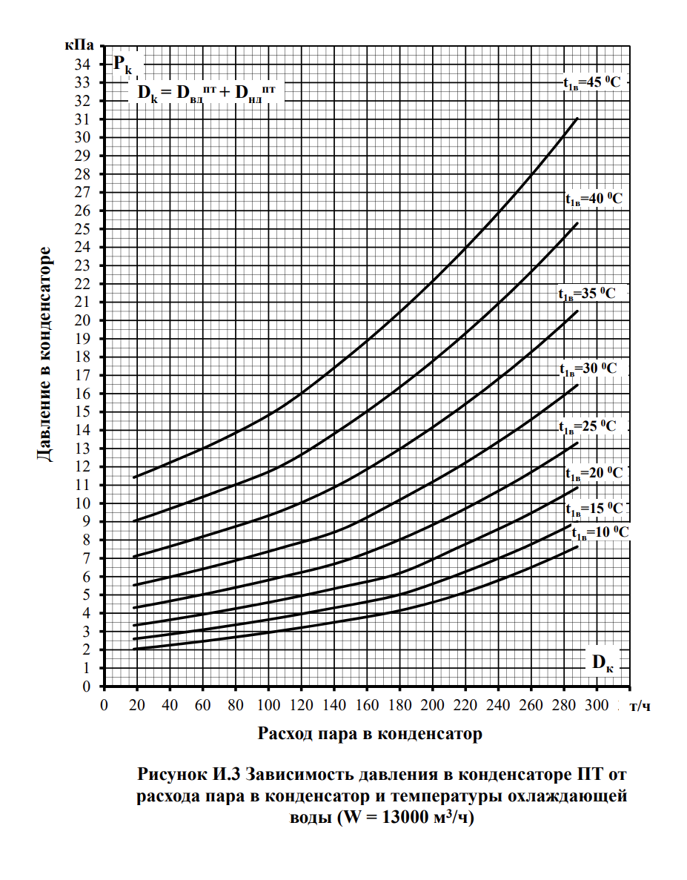
-10.2 | -3.1 | 15 | 37
18 | 20 | 25 | 40 | тепл
18 | 20 | 25 | 40

-10.2 | -3.1 | 15 | 37
18 | 20 | 25 | 35 | конд
18 | 20 | 25 | 35

Давление начальное
 |  |  |  |  |  | 503.8
513.6 | 521 | 526.3 | 531.5 | 522 | 521.1 | 494.6 | 452.1 | 452.1 | 494.6 | 452.1 | 516.2 | 513.6 | 521 | 526.3 | 531.5 | 522 | 521.1 | 503.8 | 494.6 | 494.6 | 452.1 | 452.1 | 431.4
1.0194521636 | 1.034140532 | 1.0446605796 | 1.0549821358 | 1.0361254466 | 1.0343390234 | 0.98173878523 | 0.89737991266 | 0.89737991266 | 0.98173878523 | 0.89737991266 | 1.0246129416 | 1.0194521636 | 1.034140532 | 1.0446605796 | 1.0549821358 | 1.0361254466 | 1.0343390234 | 1 | 0.98173878523 | 0.98173878523 | 0.89737991266 | 0.89737991266 | 0.85629217944
8.01 | 8.227 | 8.372 | 8.537 | 8.464 | 8.457 | 8.273 | 8.044 | 8.044 | 8.273 | 8.044 | 8.025 | 8.011 | 8.224 | 8.372 | 8.536 | 8.464 | 8.457 | 8.407 | 8.273 | 8.273 | 8.043 | 8.043 | 6.83
0.681 | 0.696 | 0.693 | 0.685 | 0.668 | 0.667 | 0.636 | 0.6 | 0.6 | 0.664 | 0.627 | 0.687 | 0.684 | 0.697 | 0.706 | 0.716 | 0.707 | 0.706 | 0.691 | 0.68 | 0.681 | 0.644 | 0.644 | 0.558

1.0194521636 | 8.01
1.034140532 | 8.227
1.0446605796 | 8.372
1.0549821358 | 8.537
1.0361254466 | 8.464
1.0343390234 | 8.457
0.98173878523 | 8.273
0.89737991266 | 8.044
0.89737991266 | 8.044
0.98173878523 | 8.273
0.89737991266 | 8.044
1.0246129416 | 8.025
1.0194521636 | 8.011
1.034140532 | 8.224
1.0446605796 | 8.372
1.0549821358 | 8.536
1.0361254466 | 8.464
1.0343390234 | 8.457
1 | 8.407
0.98173878523 | 8.273
0.98173878523 | 8.273
0.89737991266 | 8.043
0.89737991266 | 8.043
0.85629217944 | 6.83
0.86840015879 | 7.007
0.88844779674 | 7.287
0.87614132592 | 7.251
0.83009130607 | 7.08
0.75823739579 | 6.868
0.85629217944 | 6.83
0.86840015879 | 7.007
0.88844779674 | 7.287
0.87614132592 | 7.251
0.83009130607 | 7.08
0.75823739579 | 6.868
0.70861452958 | 5.527
0.71853910282 | 5.669
0.73481540294 | 5.884
0.72886065899 | 5.885
0.69015482334 | 5.747
0.63040889242 | 5.574
0.70861452958 | 5.527
0.71853910282 | 5.669
0.73481540294 | 5.884
0.72886065899 | 5.885
0.69015482334 | 5.747
0.63040889242 | 5.574
1.0194521636 | 0.681
1.034140532 | 0.696
1.0446605796 | 0.693
1.0549821358 | 0.685
1.0361254466 | 0.668
1.0343390234 | 0.667
0.98173878523 | 0.636
0.89737991266 | 0.6
0.89737991266 | 0.6
0.98173878523 | 0.664
0.89737991266 | 0.627
1.0246129416 | 0.687
1.0194521636 | 0.684
1.034140532 | 0.697
1.0446605796 | 0.706
1.0549821358 | 0.716
1.0361254466 | 0.707
1.0343390234 | 0.706
1 | 0.691
0.98173878523 | 0.68
0.98173878523 | 0.681
0.89737991266 | 0.644
0.89737991266 | 0.644
0.85629217944 | 0.558
0.86840015879 | 0.57
0.88844779674 | 0.562
0.87614132592 | 0.552
0.83009130607 | 0.553
0.75823739579 | 0.523
0.85629217944 | 0.556
0.86840015879 | 0.567
0.88844779674 | 0.584
0.87614132592 | 0.578
0.83009130607 | 0.556
0.75823739579 | 0.526
0.70861452958 | 0.461
0.71853910282 | 0.463
0.73481540294 | 0.466
0.72886065899 | 0.465
0.69015482334 | 0.457
0.63040889242 | 0.446
0.70861452958 | 0.461
0.71853910282 | 0.463
0.73481540294 | 0.466
0.72886065899 | 0.465
0.69015482334 | 0.457
0.63040889242 | 0.446

 |  |  |  |  | 7.761
 |  |  |  |  | 1.02
 |  |  |  |  | 0.4538
 |  |  |  |  |  |  | 8.37002

 | 1 | 2 | 3 | 4 | 5 | 6 | 7 | 8 | 9 | 10 | 11 | 12 | 13 | 14 | 15 | 16
 | 8.46528 | 8.40439 | 8.37572 | 8.36247 | 8.35612 | 8.35304 | 8.35213 | 8.3514 | 8.35151 | 8.3509 | 8.3512 | 8.35072 | 8.35089 | 8.35058 | 8.35032 | 8.35071
1 | 8.46528
2 | 8.40439
3 | 8.37572
4 | 8.36247
5 | 8.35612
6 | 8.35304
7 | 8.35213
8 | 8.3514
9 | 8.35151
10 | 8.3509
11 | 8.3512
12 | 8.35072
13 | 8.35089
14 | 8.35058
15 | 8.35032
16 | 8.35071
17 | 8.35082
18 | 8.35058
19 | 8.3509

 | 1 | 2 | 3 | 4 | 5 | 6 | 7 | 8 | 9 | 10 | 11 | 12 | 13
 | 0.68553 | 0.67684 | 0.67508 | 0.6741 | 0.6736 | 0.6734 | 0.6733 | 0.6732 | 0.67315 | 0.6729 | 0.6728 | 0.67275 | 0.67278
 | 8.50819 | 8.46611 | 8.44537 | 8.43612 | 8.43204 | 8.42979 | 8.42911 | 8.42876 | 8.42849 | 8.42858 | 8.42863 | 8.42866 | 8.42844

